Sheet1
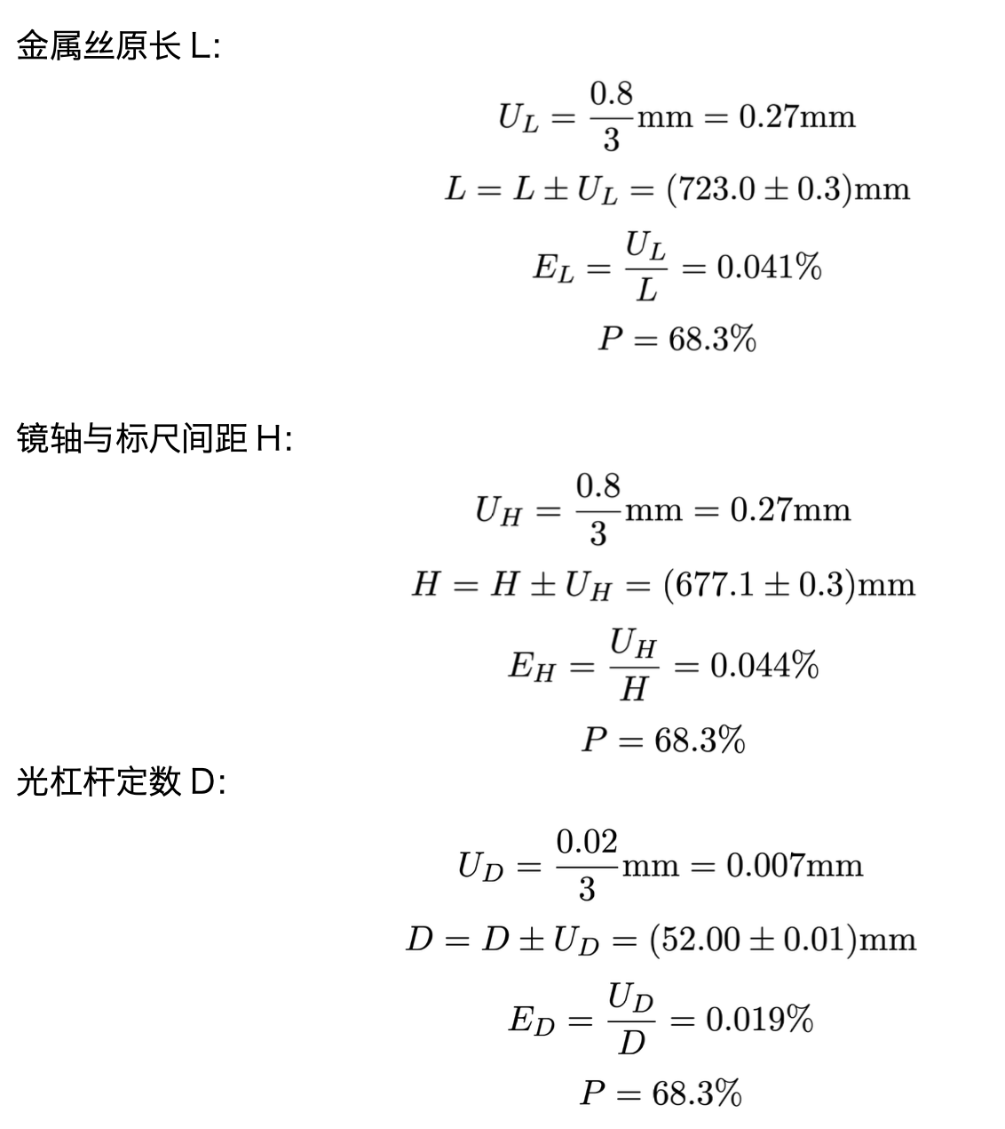
拉伸法测杨氏模量速成表 By Amamitsu 2024.03.18
测试：绿叶
 |  |  | UL= | 0.27 | mm
L | H | D | L=( | 0.0 | ± | 0.3 | )mm
 |  |  | EL= | #DIV/0!
 |  |  | P= | 68.3%

 |  |  | UH= | 0.27 | mm
 |  |  | H=( | 0.0 | ± | 0.3 | )mm
 |  |  | EH= | #DIV/0!
 |  |  | P= | 68.3%

 |  |  | UD= | 0.007 | mm
 |  |  | D=( | 0.00 | ± | 0.01 | )mm
 |  |  | ED= | #DIV/0!
 |  |  | P= | 68.3%

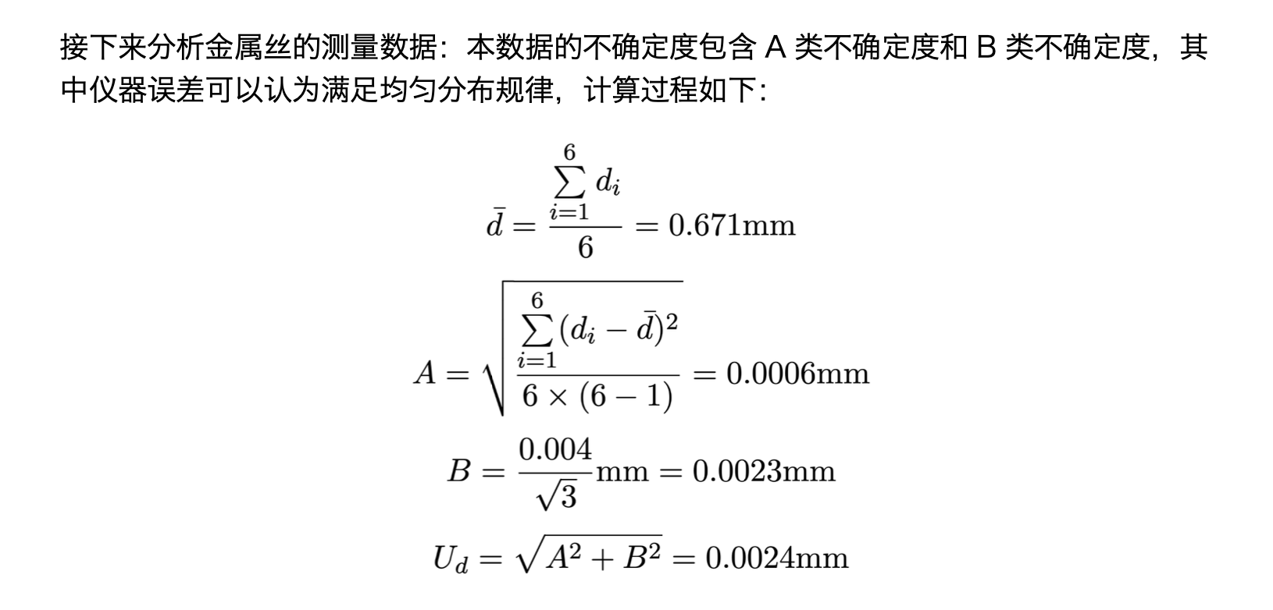
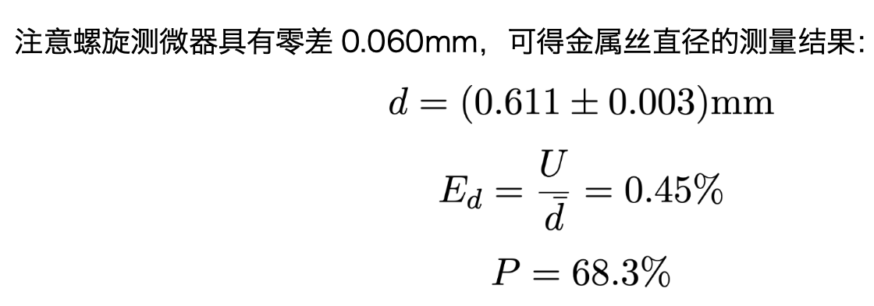
d0=
 | di | db | de | de2
1 |  | #DIV/0! | #DIV/0! | #DIV/0! |  |  |  | #DIV/0!
2 |  | #DIV/0! | #DIV/0! | #DIV/0! |  |  |  | #DIV/0!
3 |  | #DIV/0! | #DIV/0! | #DIV/0! |  |  |  | 0.0023094010768
4 |  | #DIV/0! | #DIV/0! | #DIV/0! |  |  |  | #DIV/0!
5 |  | #DIV/0! | #DIV/0! | #DIV/0! |  |  |  | #DIV/0! | d=( | #DIV/0! | ± | #DIV/0! | )mm
6 |  | #DIV/0! | #DIV/0! | #DIV/0! |  |  |  |  | Ed= | #DIV/0!
平均值= | #DIV/0! |  |  |  |  |  |  |  | P= | 68.3%
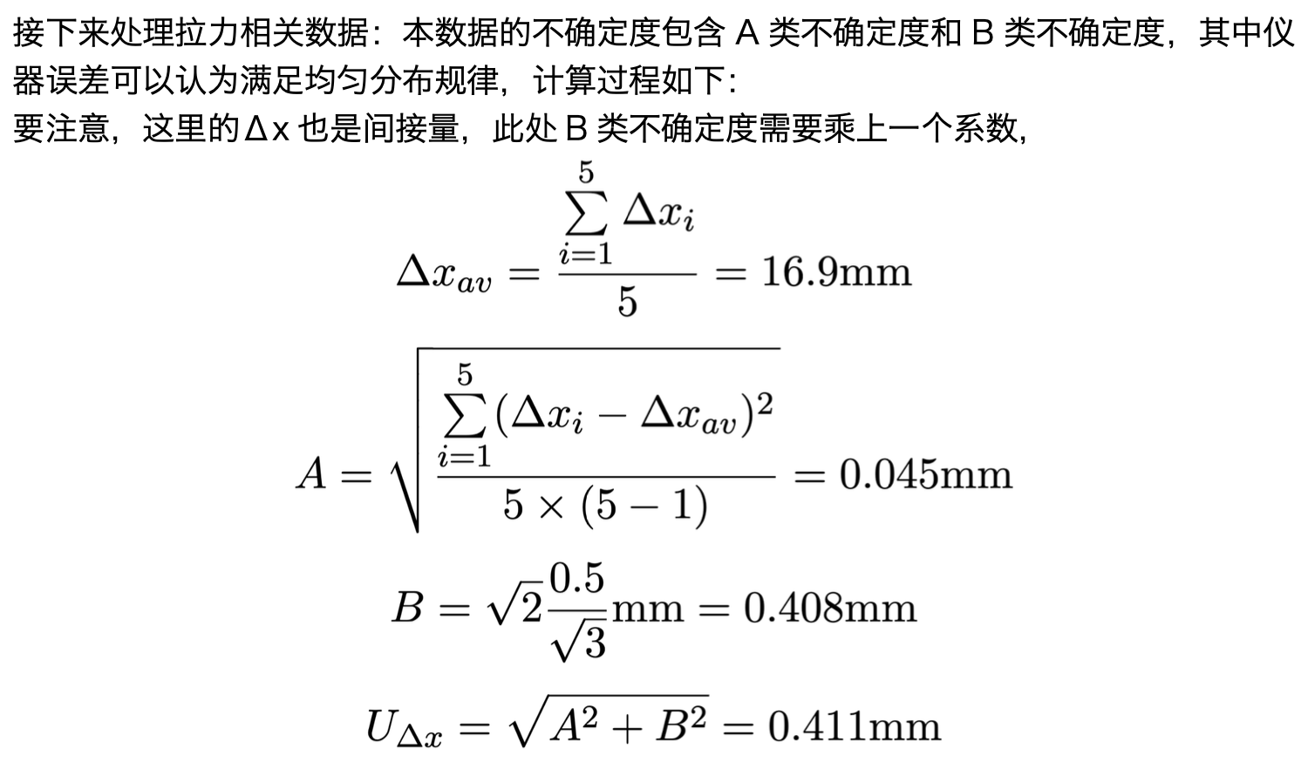

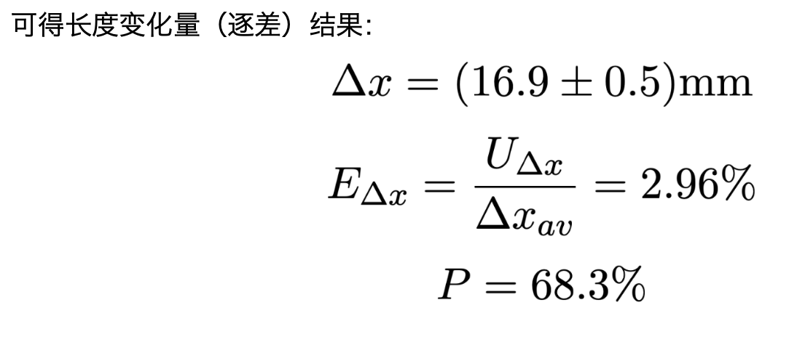

课上已经算出来了 | Δxi | db | de | de2
1 |  | #DIV/0! | #DIV/0! | #DIV/0! |  |  |  | #DIV/0!
2 |  | #DIV/0! | #DIV/0! | #DIV/0! |  |  |  | #DIV/0!
3 |  | #DIV/0! | #DIV/0! | #DIV/0! |  |  |  | 0.40824829046
4 |  | #DIV/0! | #DIV/0! | #DIV/0! |  |  |  | #DIV/0!
5 |  | #DIV/0! | #DIV/0! | #DIV/0! |  |  |  | #DIV/0! | Δx=( | #DIV/0! | ± | #DIV/0! | )mm
 |  |  |  |  |  |  |  |  | E= | #DIV/0!
 |  |  |  |  |  |  |  |  | P= | 68.3%
L | H | Δf | π | D | d |  | Δx | E
0 | 0 | 48.9 | 3.1415926536 | 0 | #DIV/0! |  | #DIV/0! | #DIV/0!
 |  |  |  |  |  |  |  | #DIV/0!

 |  |  | E=( | #DIV/0! | ± | #DIV/0! | ) | *10^11 kg m-1 s-2
 |  |  | Eu= | #DIV/0!
 |  |  | P= | 68.3%

